C III - j 16 H

Statistisches Amt
für Hamburg und Schleswig-Holstein

 | STATISTISCHE BERICHTE
 | Kennziffer: C III - j 16 HH

Die Viehwirtschaft in Hamburg
2016

 |  | Herausgegeben am: 13. April 2018

Vorbemerkungen (S.4)
Vorbemerkungen
Der vorliegende Bericht enthält die endgültigen Ergebnisse der
– Viehbestandserhebungen,
– monatlichen Statistiken über die Schlachtungen
und Fleischerzeugung
– Milchstatistik
für das Berichtsjahr 2016.
Da die bereits veröffentlichten Monatsberichte vorläufige Angaben enthalten, sind Abweichungen zu diesem Bericht möglich.
Rechtsgrundlagen
Rechtsgrundlage ist das Agrarstatistikgesetz (AgrStatG) in der Fassung der Bekanntmachung vom 17. Dezember 2009 (BGBl. I S. 3886), das zuletzt durch Artikel 1 vom 5. Dezember 2014 (BGBl. I S. 1975) geändert worden ist. Anwendung finden auch Vorschriften des Gesetzes über die Statistik für Bundeszwecke (Bundesstatistikgesetz - BStatG) vom 22. Januar 1987 (BGBI. I S. 462, 565), das zuletzt durch Artikel 1 des Gesetzes vom 21. Juli 2016 (BGBI. I S. 1768) geändert worden ist.
Detaillierte Ausführungen zu den Statistiken können den Qualitätsberichten entnommen werden, die unter "www.destatis.de, Publikationen, Qualitätsberichte" veröffentlicht werden.
Anmerkungen zur Methode
Viehbestandserhebung
Ergebnisse über die Viehbestände und deren Entwicklung liefert die Viehbestandserhebung, die im Mai und November jeden Jahres statt-findet. Die repräsentativen Viehbestands-erhebungen der Schweine im Mai sowie der Schweine und Schafe im November werden in Hamburg – wie in den anderen Stadtstaaten – nicht durchgeführt. Die Erhebung der Rinderbestände erfolgt seit Mai 2008 als sekundärstatistische Auswertung der im Herkunftssicherungs- und Informationssystem für Rinder (HIT) enthaltenen Daten zum Stichtag 3. Mai und 3. November. Die Auswertung erfolgt total auf Einzeltierbasis und wird auf Halterebene zusammengeführt. Dies ermöglicht die Veröffentlichung von regionalisierten Ergebnissen nach Kreisen und Gemeinden.
Merkmale wie die Nutzungsrichtung der Kühe (Milch- oder Ammenkuh) sowie der Nutzungs-zweck (Tiere zur Zucht bzw. Schlachtung) können nicht direkt dem HIT entnommen werden, sondern werden anhand von Hilfsmerkmalen (Produktions-richtung, Rasse, Abkalbestatus, Alter, Geschlecht) berechnet. Die Milchkühe werden z.B. unter Berücksichtigung von Rasse und Produktionsrichtung abgeleitet.
Schlachtungen und Fleischerzeugung
Die Schlachtungsstatistik umfasst alle von amtlichen Veterinären an Rindern, Kälbern, Schweinen, Schafen, Ziegen und Pferden durchgeführten Schlachttier- und Fleisch-untersuchungen. Erhebungsmerkmale der Schlachtungsstatistik sind die Zahl der Tiere nach Herkunft, Tierart, Tauglichkeit, gewerblichen Schlachtungen und Hausschlachtungen und bei Rindern außerdem nach Kategorien. Grundlage der Schlachtgewichtsstatistik sind die Meldungen der Schlachtbetriebe nach der Ersten Fleischgesetz-Durchführungsverordnung zu Preisen und Schlachtgewichten aus gewerblichen Schlachtungen von Tieren inländischer und ausländischer Herkunft an die nach Landesrecht zuständigen Behörden.
Die Schlachtmenge errechnet sich aus der Zahl der genusstauglichen Tiere und dem durch-schnittlichen Schlachtgewicht und schließt dabei die Schlachtfette ein. Diese Fleischmenge wird unabhängig von der Herkunft der Schlachttiere ermittelt. Ein übergebietlicher Ausgleich (Versand und Empfang) von Lebendvieh, Fleisch und Fleischwaren mit anderen Bundesländern sowie dem Ausland wird nicht vorgenommen. Somit ist die ausgewiesene Schlachtmenge nicht identisch mit der Marktleistung der tierischen Produktion und auch nicht mit dem Fleischverbrauch in Schleswig-Holstein.
Ab 2009 gelten für die Schlachtungs- und Fleischgewichtsstatistik Änderungen hinsichtlich der Abgrenzung der Rinder- und Schafkategorien. Diese Änderungen betreffen bei den Nach-weisungen von Rindern die Abgrenzung der Kälber (Rinder bis zu 8 Monaten) sowie der Jungrinder (Rinder von mehr als acht, aber höchstens 12 Monate). Die Zahl der geschlach-teten Schafe unterteilt sich in die beiden Kategorien Lämmer bis 12 Monate und übrige Schafe. Damit ist eine zeitliche Vergleichbarkeit mit den Vorjahren für Kälber und Jungrinder sowie Lämmer und Schafe nur eingeschränkt möglich.

Milcherzeugung und -verwendung
Auf der Grundlage des „Gesetzes über Meldungen über Marktordnungswaren“ in der Fassung der Bekanntmachung vom 26. November 2008 (Bundesgesetzblatt. I Seite 2260) hat die Bundesanstalt für Landwirtschaft und Ernährung (BLE) ab dem Meldemonat Januar 2009 die Aufgabe der Sammlung und Aufbereitung der Daten zur Marktordnungswaren-Meldeverordnung übernommen. Die Milchkuhzahlen zur Berechnung der durchschnittlichen Milchleistung je Kuh und Jahr werden aus der HIT-Datenbank- auswertung übernommen – bis 2011 als Mittelwert, seit 2012 wird die Novemberzahl des Berichtsjahres übernommen.
Hinweis
Detaillierte Ergebnisse der einzelnen Erhebungen werden in besonderen Statistischen Berichten fortlaufend während des Berichtsjahres veröffentlicht, diese Standardberichte sowie ausgewählte Monatszahlen stehen zum kostenlosen Download im Internetangebot des Statistikamtes Nord unter www.statistik-nord.de zur Verfügung oder können im Abonnement bezogen werden. Die monatlich erscheinenden Schlachtungs-berichte enthalten vorläufige Ergebnisse, die von denen in diesem Bericht veröffentlichten abweichen können.
Bundeszahlen veröffentlicht das Statistische Bundesamt in seiner Fachserie 3 „Land- und Forstwirtschaft, Fischerei“, Reihe 4.
Die Ergebnisse der Fleischbeschau werden vom Bundesamt in der Fachserie 3, Reihe 4.3 „Fleischuntersuchung“ veröffentlicht, und die Tierseuchenberichte erscheinen monatlich als amtliche Mitteilung des Bundesministeriums für Ernährung und Landwirtschaft.

Grafik 1
1. Anzahl der Schlachtungen1 von Tieren in- und ausländischer Herkunft in Hamburg 2002 bis 2016
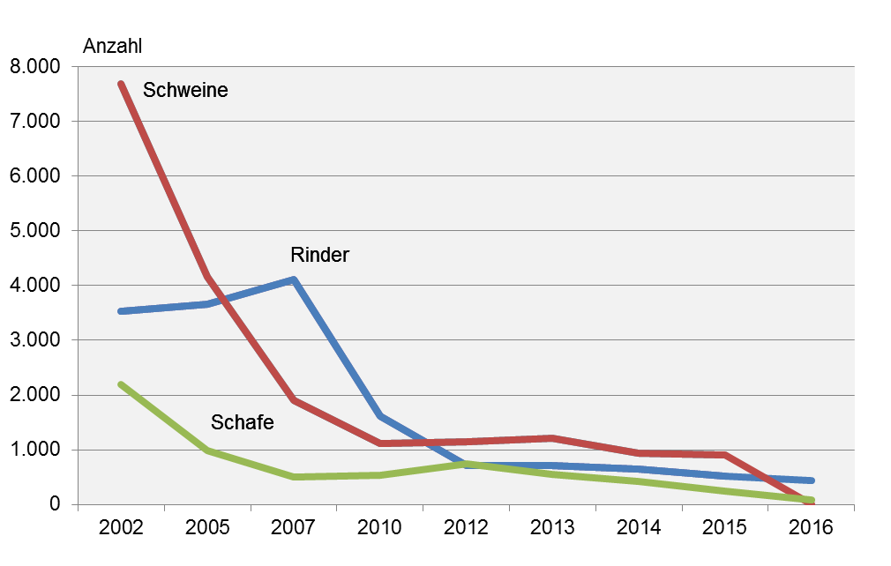

1 gewerbliche und Hausschlachtungen

Grafik 2
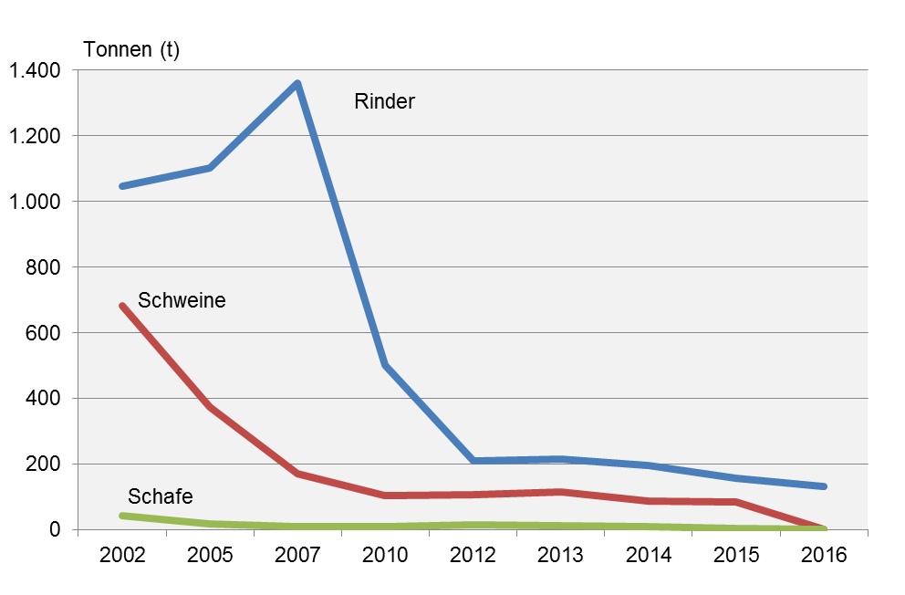
2. Schlachtmengen aus gewerblichen Schlachtungen von Tieren in- und ausländischer Herkunft in Hamburg 2002 bis 2016 in Tonnen

Grafik 3
3. Schlachtmengen1 in Hamburg 2016 nach Tierarten (in Prozent)
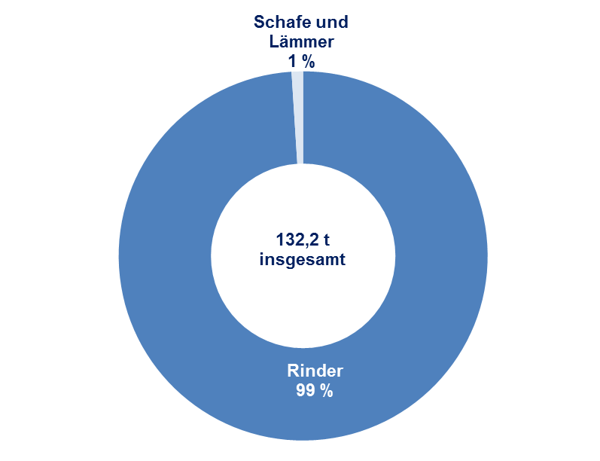

1 Schlachtmengen von gewerblich geschlachteten Tieren in- und ausländischer Herkunft

Grafik 4
4. Rinderbestand1 in Hamburg am 3. November 2016 nach Kategorien (in Prozent)
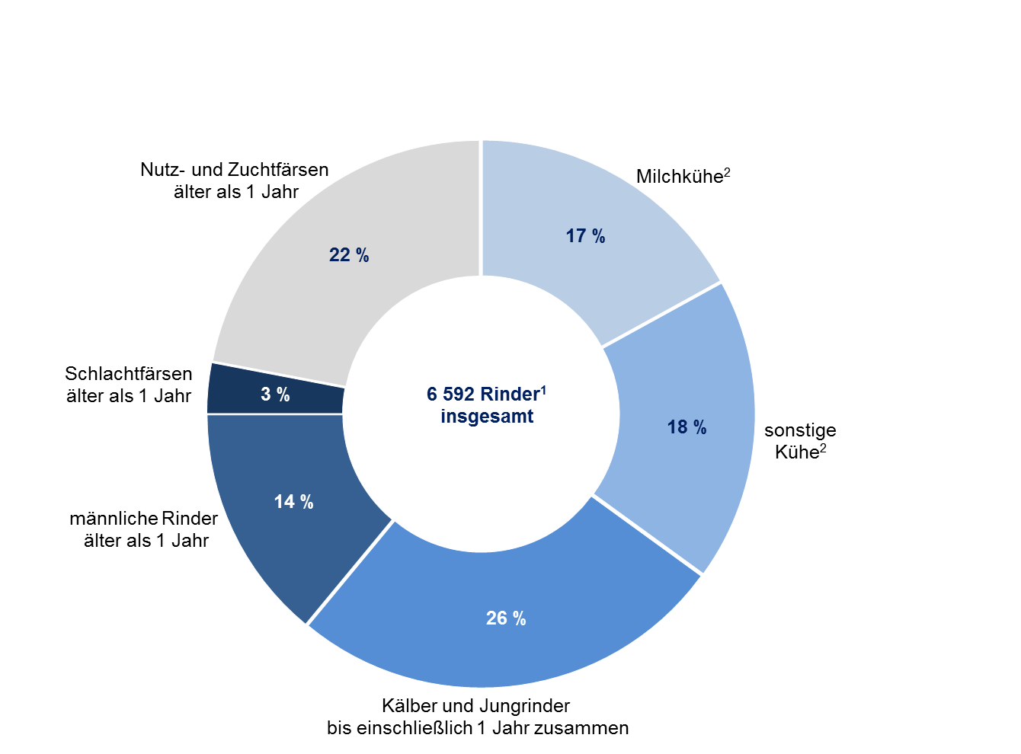

1 einschließlich Büffel/Bisons
2 berechnet auf Basis der Produktionsrichtungen der Haltungen

